关系图
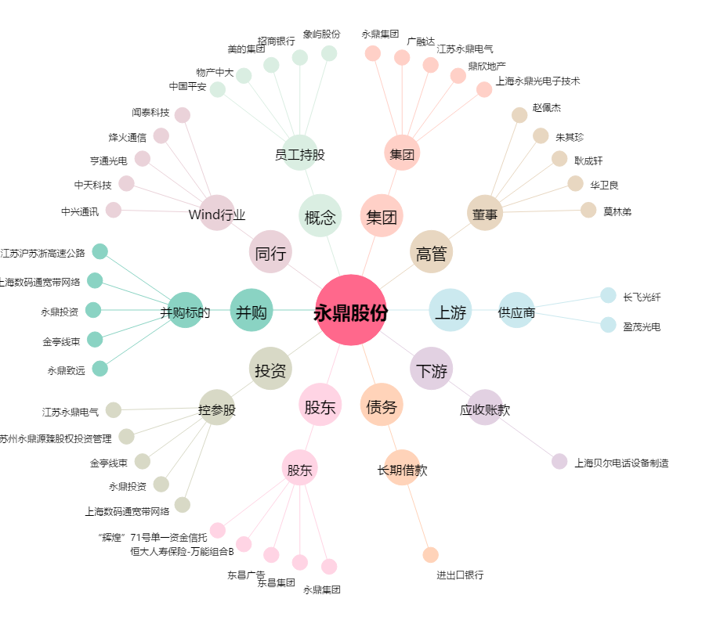
永鼎股份[600105.SH] - 关系概览图

